1.IDENTIFICACION
INFORMACIÓN GENERAL |  | INFORMACIÓN DEL ESTUDIO RESPECTIVO
 |  | NODO NÚMERO |  |  |  |  | 37173
 |  | INFORME NÚMERO |  |  |  |  | 1684
CONTRATISTA | UNIÓN TEMPORAL MOVILIDAD 2014 | ORDEN DE TRABAJO No. |  |  |  |  | PROGRAMACION BASICA
 |  | FECHA DE LA ORDEN DE TRABAJO |  |  |  |  | -
 |  | FECHA DE LA TOMA DE INFORMACIÓN |  |  |  |  | 090914
 |  | DÌA DE LA SEMANA
OBJETO DEL CONTRATO | REALIZAR LA TOMA DE INFORMACIÓN DE CAMPO, COMO INSUMO DEL PROGRAMA DE MONITOREO, SEGUIMIENTO Y PLANEACIÓN DEL TRÁNSITO Y EL TRANSPORTE DE BOGOTA D.C | TIPO DE ESTUDIO |  |  |  |  | VOLÚMENES POR TIPO DE VEHÍCULO DISCRIMINANDO CAMIONES
 |  | NOMBRE DEL ARCHIVO |  |  |  |  | 37173_AK_72_X_AC_26_S_140909_VOL_V1.xlsx
 |  | CÓDIGO DEL ESTUDIO |  |  |  |  | VOL
 |  | LUGAR DE LA TOMA DE INFORMACIÓN
NÚMERO DE CONTRATO | 2072-2013 | COORDENADA X |  |  |  |  | LONGITUD
 |  | COORDENADA Y |  |  |  |  | LATITUD

FECHA DE INICIO DEL CONTRATO | 22-01-2014 | PROFESIONALES RESPONSABLES
 |  | CONSULTOR (DIRECTOR) |  |  |  |  | ING. MSC. SANDRA LUCIA NAVAS TEQUIA
 |  | CONSULTOR (COORDINADOR GENERAL) |  |  |  |  | ING. MSC. LUIS FERNANDO RUBIANO BARRERO
INTERVENTORÍA | UNIVERSIDAD NACIONAL DE COLOMBIA | CONSULTOR (EXPERTO EN TRÁNSITO Y TRANSPORTE) |  |  |  |  | ING. ESP. DIANA PAOLA PARADA
 |  | CONSULTOR (ING ANÀLISIS) |  |  |  |  | ING. JUAN MANUEL VILLAMARÍN
 |  | INTERVENTORÍA (DIRECTOR) |  |  |  |  | ING. MSC. ARTURO ZARATE
 |  | INTERVENTORÍA (ESPECIALISTA) |  |  |  |  | ING. MSC. WILLIAM CASTRO
 |  | INTERVENTORÍA (RESIDENTE) |  |  |  |  | ING. JOSÉ EDWIN TORRES
OBJETO DEL CONTRATO | INTERVENTORÍA TÉCNICA, ADMINISTRATIVA Y FINANCIERA PARA LA TOMA DE INFORMACIÓN DE CAMPO COMO INSUMO DEL PROGRAMA DE MONITOREO, SEGUIMIENTO Y PLANEACIÓN DEL TRÁNSITO Y TRANSPORTE DE BOGOTÁ D.C. | SUPERVISOR SECRETARIA MOVILIDAD |  |  |  |  | ING. FABIAN GONZALEZ

 |  | VERSIONES DEL ESTUDIO
 |  | NÚMERO |  | FECHA | OBSERVACIONES
NÚMERO DE CONTRATO | 2072-2013 | Versión 0 |  | 22/09/2014
 |  | Versión 1 |  | 15/10/2014 | SE ATENDIERON LAS OBSERVACIONES DE INTERVENTORÍA ENVIADAS EN COMUNICADO FI-INT-CMTTUB14-573-14, SE DA RESPUESTA MEDIANTE RADICADO ICV-187-C-990. Se ocultó la hoja revisiones, se revisó el volumen de automóviles para el periodo de 7:00 para el acceso 1 (celda g40) y la disminución del volumen obedece a que en este intervalo se produjo represamiento vehicular, el volumen de camiones de 6 ejes o más para el periodo de 23:00 para el mismo acceso (celda u8) donde el cambio fue producto de un error al momento de digitar la información, se revisó el volumen del acceso 1 b para buses especiales, en el periodo 22:30 turno 1 (celda n 102), y para el periodo de 4:30 (celda n126) donde no se evidencia una causa aparente que justifique el cambio, lo registrado es el comportamiento normal de la intersección. Se corrigió la redacción para el análisis puntual: " (...) dos externas, para tráfico mixto (incluye tpc) y dos externas para tráfico mixto, cada una con dos carriles de circulación.", se revisaron los volúmenes totales aforados para el resumen de información en el análisis puntual, para vehículos livianos, motos y tpc coincidiendo con los resultados arrojados por el procesamiento.
 |  | Versión 2
FECHA DE INICIO DEL CONTRATO | 21-01-2014 | Versión 3

 |  | DESCRIPCIÓN DE LA TOMA DE INFORMACIÓN
 |  | TIPO DE VEHÍCULO | FACTOR DE EQUIVALENCIA | MOVIMIENTOS AFORADOS |  |  | No. DE PERÍODOS | HORA
ESQUEMA |  |  |  | ACCESO | LENTA | RÁPIDA | HORARIO DEL PERÍODO No. 1 | 22:00-06:00
 |  | L | 1 | NORTE | 1 | 1B | HORARIO DEL PERÍODO No. 2 | 06:00-14:00
 |  | C | 2 | SUR | 2 | 2B | HORARIO DEL PERÍODO No. 3 | 14:00-22:00
 |  |  |  | OCCIDENTE | 3 |  | No. DE HORAS TOMADAS | 24
 |  | BT | 2 | ORIENTE | 4 |  | HORARIO DE LA TOMA DE INFORMACIÓN | 22:00-22:00
 |  | B | 2 |  |  |  | No. DE EQUIPOS UTILIZADOS | 14
 |  |  |  | OBSERVACIONES DE LA TOMA DE INFORMACIÒN
 |  | AL | 2 | OBSERVACION |  |  |  |  | ACCESO
 |  | AT | 2.5 | ENTRE LAS 07:05 Y LAS 07:16 SE PRESENTA FUERTE CONGESTIÓN VEHICULAR. |  |  |  |  | TODOS
 |  | BA | 2.5 | DESDE LAS 09:37 HASTA LAS 9:42 SE PRESENTA CONGESTIÓN VEHICULAR POR CHOQUE SIMPLE DE LIVIANOS |  |  |  |  | NORTE
 |  | ESP | 2 | DESDE LAS 12:45 HASTA LAS 13:00 SE PRESENTA CONGESTIÓN VEHICULAR EN EL PUNTO |  |  |  |  | SUR
 |  | INT | 2 | DESDE LAS 19:00 HASTA LAS 19:09 SE PRESENTA CONGESTIÓN VEHICULAR |  |  |  |  | ORIENTE
 |  | C2P | 2.5
 |  | C2G | 2.5
 |  | C3 | 2.5
 |  | C4 | 2.5
 |  | C5 | 2.5
 |  | C6 | 2.5
 |  | >C6 | 2.5
 |  | M | 0.5
 |  | BIC | 0.3

 |  | ANALISIS PUNTUAL
 |  | LA INTERSECCIÓN DE LA AVENIDA CARRERA 72 (AVENIDA BOYACÁ) CON AVENIDA CALLE 26 SUR (AVENIDA PRIMERO DE MAYO) SE ENCUENTRA UBICADA EN LA ZONA SUROCCIDENTE DE LA CIUDAD EN LA LOCALIDAD DE KENNEDY. LA AVENIDA CARRERA 72 PERMITE LA CIRCULACIÓN EN SENTIDO NORTE - SUR Y VICEVERSA Y ESTÁ CONFORMADA POR CUATRO CALZADAS, DOS EXTERNAS, PARA TRÁFICO MIXTO (INCLUYE TPC) Y DOS INTERNAS PARA TRÁFICO MIXTO, CADA UNA CON DOS CARRILES DE CIRCULACIÓN. LA AVENIDA CALLE 26 SUR (AVENIDA LAS AMÉRICAS), ESTÁ CONFORMADA POR UNA CALZADA CON TRES CARRILES POR SENTIDO PARA TRÁFICO MIXTO (INCLUYE TPC), PERMITE LA CIRCULACIÓN EN SENTIDO OESTE - ESTE Y VICEVERSA, EL PASO DE LA VÍA ES SOBRE NIVEL A LA AVENIDA CARRERA 72. EL VOLUMEN TOTAL AFORADO DURANTE EL DÍA MARTES 09 DE SEPTIEMBRE DE 2014 FUE DE 228.921 VEHÍCULOS MIXTOS, COMPUESTOS DE LA SIGUIENTE MANERA: EL 53,5% CORRESPONDEN A VEHÍCULOS LIVIANOS, EL 23,5% A MOTOS, EL 14,9% A TRANSPORTE PÚBLICO COLECTIVO (COLECTIVOS, BUSETA / BUSETON, BUSES) Y EL 6,5% A VEHÍCULOS DE CARGA. LOS PERÍODOS DE MÁXIMA DEMANDA SE PRESENTAN ENTRE LAS 17:15-18:15 HORAS, Y ENTRE LAS 06:00-07:00 HORAS. LA HORA PICO TOTAL DE LA INTERSECCIÓN SE REGISTRA ENTRE LAS 17:15-18:15 HORAS, PERÍODO EN EL QUE SE MOVILIZA UN TOTAL DE 15.398 VEHÍCULOS MIXTOS, DE LOS CUALES EL 44,3% CORRESPONDE A VEHÍCULOS LIVIANOS, EL 35,9% A MOTOS, 12,3% A TRANSPORTE PÚBLICO COLECTIVO, 4,5% A VEHÍCULOS DE CARGA,Y FINALMENTE BICICLETAS CON UNA PARTICIPACIÓN DEL 3,0%.

 |  | REGISTRO FOTOGRÁFICO
 |  | 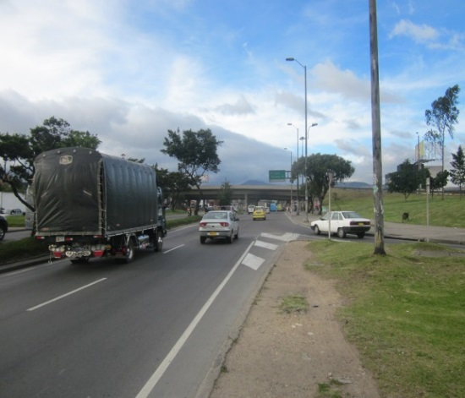 |  |  |  |  | 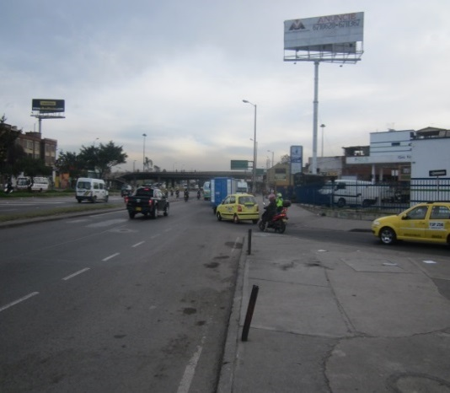

 |  | ACCESO NORTE |  |  |  |  | ACCESO SUR

 |  | 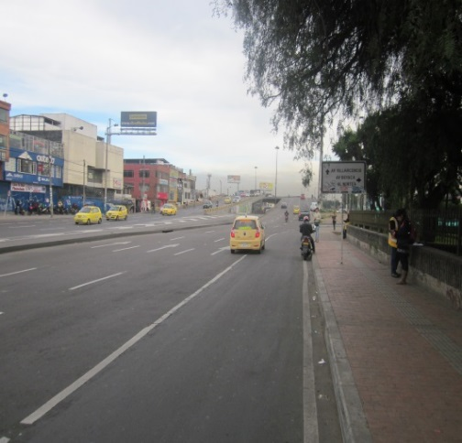 |  |  |  |  | 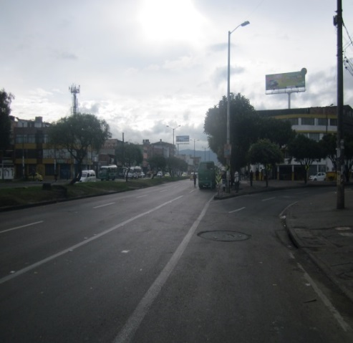

 |  | ACCESO OCCIDENTE |  |  |  |  | ACCESO ORIENTE

